논문
date 180703
DB library.korea.ac.kr

키워드 | exoskeleton, clutch
논문1 | Development of a low poser wearable powered waist exoskeleton with mechanical clutch
저자 | 2017 Melbourn Parkville Univ. Guandong Provincial Key lab of robotics and Intelligent system.
링크(고려대) | http://ieeexplore.ieee.org.ssl.oca.korea.ac.kr/document/8078902/
요지 | 무거운 것을 들 때 인체를 도와주는 exoskeleton 에서 clutch 가 적용되었으나, 클러치의 구체적인 작동원리는 기재되어있지 않는 것으로 보입니다.
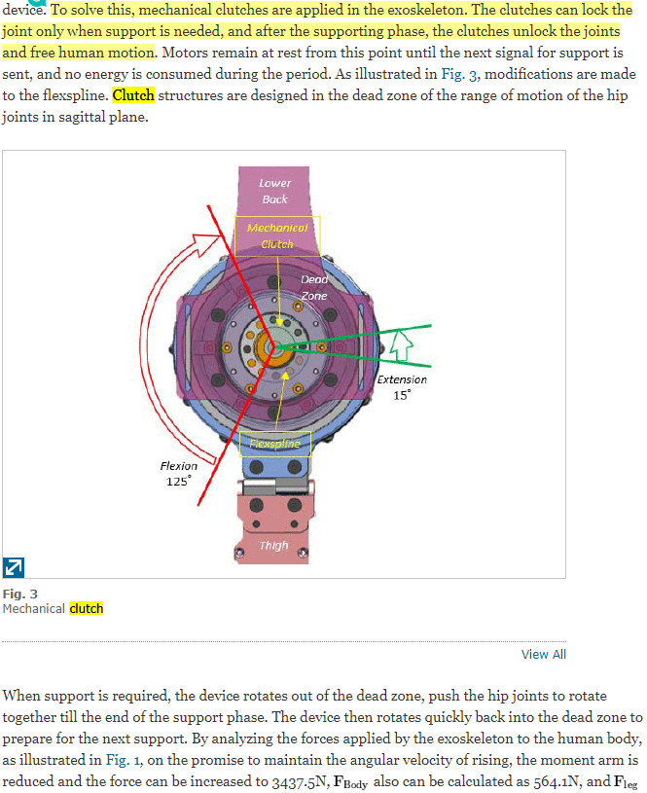
사진

키워드 | exoskeleton, Roller cam clutch mechanism
논문2 | Design of roller cam clutch mechanism for energy efficiency and high backdrivability of lower extremity exoskeleton
링크 | http://ieeexplore.ieee.org.ssl.oca.korea.ac.kr/document/7364799/
저자 | 2018 Hanyang Univ. Ho Jun Kim.. | 연구소 정보 알아보기
요지 | exo robot의 backdrivability( 및 에너지효율)을 위해 rollercam clutch 가 필요하다.
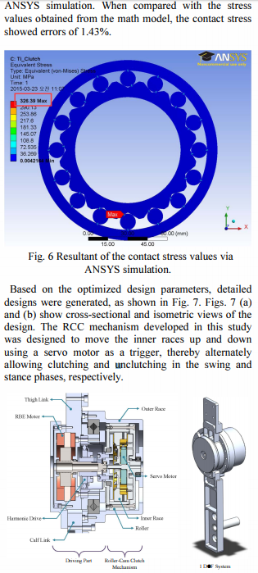

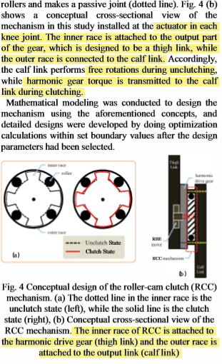

평가 | 중
키워드 | ultrasonic, passive feedback
논문3 | Development of an ultrasonic clutch for multi-fingered exoskeleton haptic device using passive force feedback for dexterous teleoperation
저자 | 2003 Keio Univ. T.Koyama, K takemura, T. Maeno
링크 | http://ieeexplore.ieee.org.ssl.oca.korea.ac.kr/document/1249202/authors
요지 | 종래의 전자클러치와 달리 초음파클러치는 잠금/ 해제 상태뿐만 아니라 다양한 마찰 토크의 제어를 제공할 수 있다.
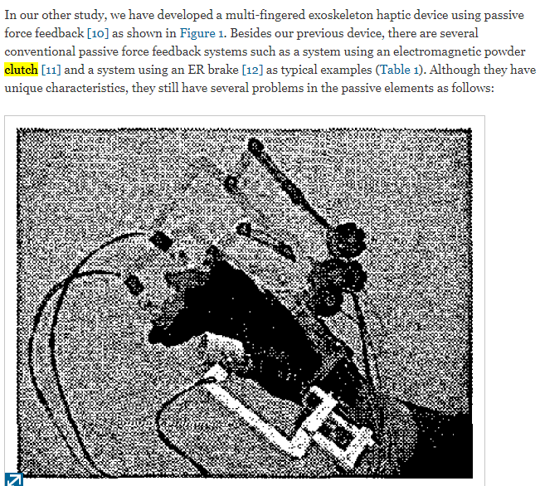
사진

 | 기구를 활용한 결과는 비슷합다만, 저희 메커니즘과 직접적인 방법과는 차이가 있네요
 | 전자석이 동작되었을 때,
 | 분말 철가루를 특정 위치로 모아서 클러치 기능을 수행하는 것으로 보입니다. (파우더가 저희의 Armature 역할)
 | 2년전에 메커니즘 연구를 시작할 때 보긴 했었는데, 가격도 비싸고 제어가 어려워 포기했습니다

평가 | 하
키워드 | robots rotary joints, Clutches, electromechanical actuators
논문5 | Operating characteristics of a passive, bidirectional overrunning clutch for rotary joints of robots
저자 | 2011 Germany, Humbolts Univ.
링크 | http://ieeexplore.ieee.org.ssl.oca.korea.ac.kr/document/6102087/
요지 | 위 클러치로 인해 로봇관절은 낮은 토크 범위에서 uncoupling된다. 즉 모터는 back set movement 상태에 놓이고, 엑츄에이터가 계속해서 움직이지 않게된다.
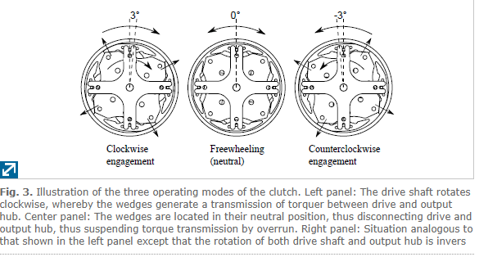
사진

소결 | Overrunning clutch가 아닌 면마찰 클러치로, 우리발명에서 사용하는 수준인 강한토크 이상은 커버하지 못한다.
 | 면마찰은 우리 메커니즘 핵심인 반응속도 및 동력전달을 구현하지 못함.

평가 | 상
키워드 | clutch, nonback drivable mechanism.
논문6 | Unified approach to bi-directional non-back drivable roller clutch design
저자 | 2017 Marco Controzzi
링크 | http://sciencedirect.com.ssl.oca.korea.ac.kr/science/article/pii/S0094114X17300903#eqn0027
요지 | non back drivable roller clutche를 통해 Passive and active mechanisms을 구현할 수 있고 로봇분야에 쓰일 수 있다.
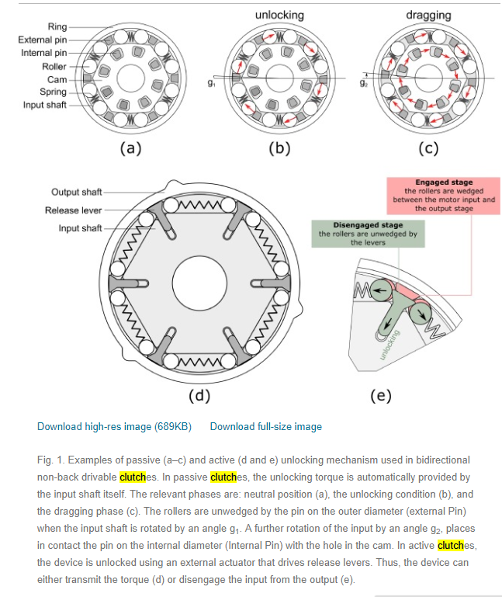
사진

소결 | 5만원주고 구매함.. 개념 및 구현과정까지 가장 동일.

키워드 | exoskeleton, powered hip joint to provide assistance, modular SEA(series elasitc actuator)
논문8 | A lower back robotic exoskeleton
저자 | TingZhang and He Huang
링크 | http://ieeexplore.ieee.org.ssl.oca.korea.ac.kr/stamp/stamp.jsp?tp=&arnumber=8360955
요지 | 무거운 것을 들 수 있도록 도와주는 착용형로봇. clutch 가 있는 actuator 가 clutch의 onoff에 따라 어떻게 작용하는지에 대해 기술할 뿐 clutch 자체의 작동원리 및 특이구성요소는 찾지 못하였음.
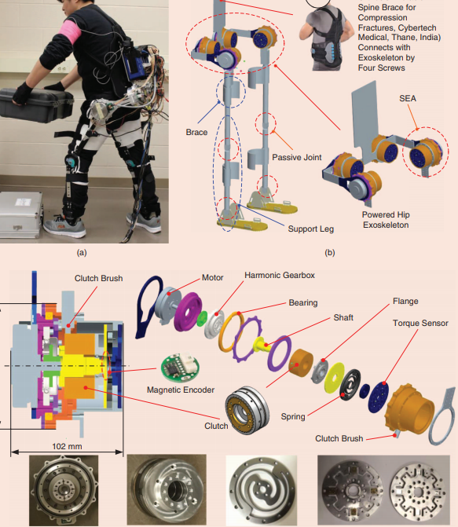
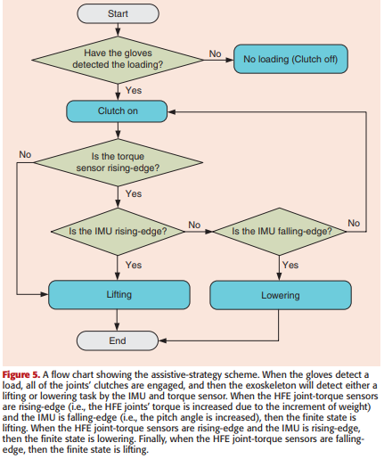
사진

논문 총평 | 손가락, 허리, 엉덩이, 무릎의 관절에 대해
 | 관절의 회전에 있어서 1. 전력의 효율적인 사용 2. 필요한 회전 범위 에서만 움직이도록 하기 위해 클러치 시스템을 도입하였다.

 | 1. 모터와 연결된 클러치가 모터를 연결/차단시킴으로써 전력의 효율적인 사용이 가능하고
 | 2. 무거운 물건을 들기 직전과 내려놓기 직전에 모터가 가동되고, 움직이는 동안에는 모터가 연결되지 않아야
 | 자유로운 움직임이 가능하기 때문에 클러치가 사용된다

 | 논문중 클러치의 작동 원리에 대해서는 클러치가 On 되었을 때 / Off 되었을 때를 구분하여
 | 연결된 모터, 클러치, 조인트의 작동 및 사용자와 어떻게 상호작용 하는지 알고리즘을 보여주었을 뿐
 | 클러치시스템에 대해 구체적으로 언급한 것을 찾을 수 없었고, 솔레노이드 조차 보이지 않았다.

 | 이러한 이유로 클러치 구성요소를 한정할 경우 신규성을 인정받을 수 있다
 | 클러치를 로봇관절에 부착하는 것은 당업자가 용이하게 생각할 수 있는 것이라 판단된다.

exoskeleton
date 180704
DB Patent google

1. exoskeleton에 일반적으로 어떤 구조가 적용되는지 본다
2. override clutch 구조와 비교해본다.
키워드 | clutch, exoskeleton

키워드 | magnetostrictive clutch mechanism , restritive force, remote control
특허 | Exoskeleton with kinesthetic feedback and robotic control
링크 | https://patents.google.com/patent/US5516249A/en?q=clutch&q=exoskeleton&num=25&oq=clutch+exoskeleton
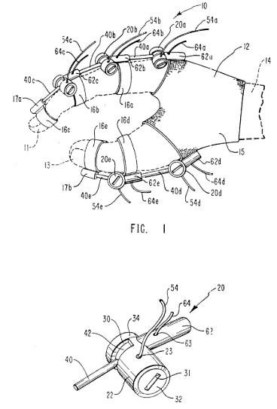
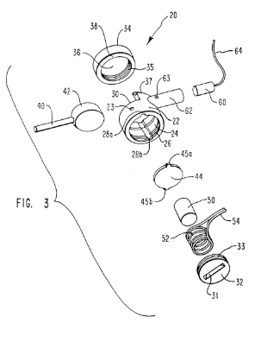
도면

 |  | 청구항1
 |  | 제1센서
 |  | 액츄에이터
 |  | 제1프로세서 (제1신호를 액츄에이터에 전송)
 |  | 장착수단내->저항수단내-> 클러치포함
 |  | 제2센서 ;액츄에이터의 저항력을 감지
 |  | 제2프로세서; 저항력의 함수 산출
 |  | 클러치; 제2신호에 의해 엑츄에이털 작동시킴

 |  | 청구항3
 |  | 위치센서; 제1신호 생성
 |  | 피벗, 피벗에 장착된 레버, 레버의 대응하는 움직임생성
 |  | 클러치는 피벗을 기준으로 회전저항을 생성
 |  | 디스크로부터 외측으로 연장되는 레버
 |  | 회전가능한 하우징
 |  | 압력플레이트, 가압플레이트, 자기왜곡로드
 |  | 자기변형로드; 디스크에 대하여 가압플레이트를 가압하여 디스크의 회전운동을 방해함
 |  | 자기변형로드는 전자기 코일에 둘러쌓임

 |  | 소결
 |  | clutch like member with coil이 포함된 손가락착용형 디바이스 . 원격장치의 로봇팔(CMM)에 쓰임. 원격장치 관절에 가해지는 저항력을 저항력의 함수로서 작동운전자에게 촉감을 제공한다.
 |  | 차이점
 |  | 롤러가 없음
 |  | 결합의 차단 및 해제에 대하여 언급만
 |  | overrunning x
 |  | free wheeling에 대한 언급x
 |  | 양방향인데 freewheeling이 있는 점이 특징이며
 |  | 이것이 중요한 이유는 손가락처럼 동력 전달 모터가 작으면 문제 없지만
 |  | 무릎이나 신체 전반으로 넘어갈 경우 모터를 직접 붙였을 떄 생기는 이질감을 해소할 수 없기 때문이다.

특허출원 | Elastic Element Exoskeleton and Method of Using Same
링크 | https://patents.google.com/patent/US20130296746A1/en?q=clutch&q=exoskeleton&oq=clutch+exoskeleton
청구항 | 클러치 탄성 요소가 on 되면 결합, 다리의 스윙단계에서는 클러치의 탄성요소 off 되는 방법.
청구항41 | 클러치조립체는 솔레노이드, 광학인코더, 관성유닛, ..중 적어도 하나를 포함한다.
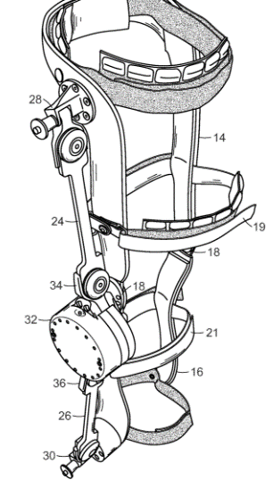
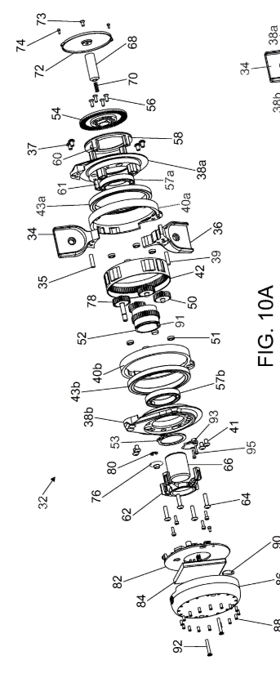

 |  | roller처럼 보였으나
 |  | 기어로만 이루어진 클러치
 |  | 유성기어를 통해 한 부분을 구속함으로써 동력전달의 방향이 바뀌는 방법을 사용함

특허출원 | Apparatus and clutch for using controlled storage and release of mechanical energy to aid locomotion
링크 | https://patents.google.com/patent/US20130046218A1/en?q=clutch&q=exoskeleton&oq=clutch+exoskeleton
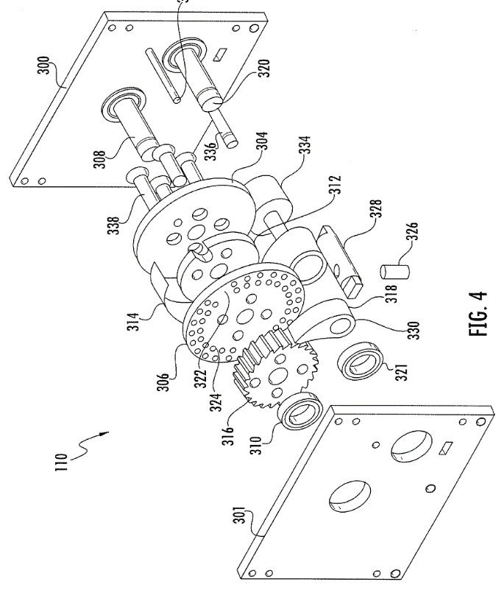
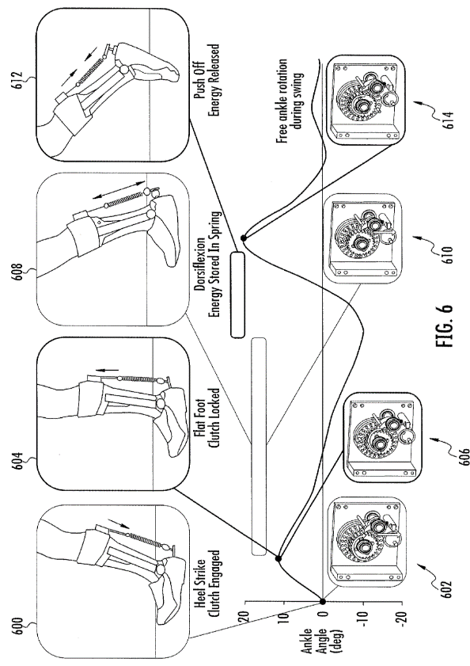

 |  | One way clutch
 |  | 미끄러지면서 한쪽에만 동력을 전달

특허출원 | Programmable breakaway clutch system for robot end of arm tooling
링크 | https://patents.google.com/patent/US4848546A/en?q=robot&q=clutch&num=25&oq=robot+clutch
요지 | 비상 상황시 기계가 멈출 수 있도록 도와주는 클러치, 컨트롤러에는 솔레노이드벨브가 있다.
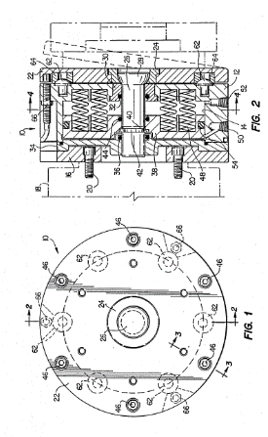
 |  | 발명의설명
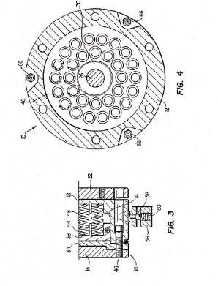
 |  | 클러치핀 ,플레이트 ,피스톤을 포함한다. 스프링은 피스톤을 공구 플레이트로부터 분리,고정시킴. 피스톤의 공기주입으로 스프링변화시킴
 |  | 과부하시 플레이트가 핀 중심으로 선회하면서 기준 위치에서 이동하여 피스톤을 움직이게 함. 플레이트가 기준위치에서 많이 벗어나면 센서는 편차를 감지하고 비상정지를 트리거함. 장애물 제거시 다시 공구플레이트를 정상 위치로 되돌려놓음.
 |  | 클러치 바이어싱수단에 의해 과부하 변화 가능
 |  | 클러치제어기는 3개의 솔레노이드벨브(110) 및 3개의 압력조절기(112) 포함.

 |  | 솔레노이드벨브는 공기조절기를 통해 5psi씩 증가시킴

 |  | 소결
 |  | 솔레노이드 벨브는 저항도를 변화시키는 것
 |  | 결국 동력전달 보다는 저항조절용 클러치

공개특허 | Robotic arm system
링크 | https://patents.google.com/patent/US20120215358A1/en?q=override&q=clutch&q=robot&oq=override+clutch+robot
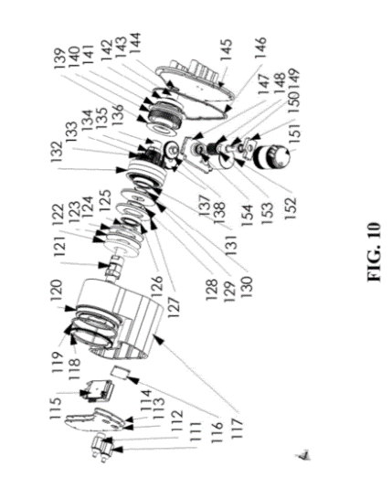
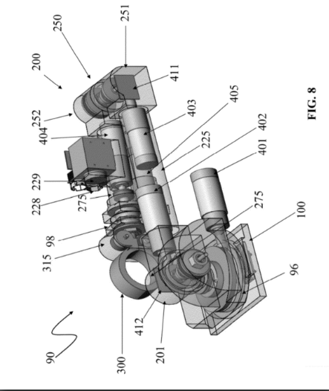

 |  | A robot system comprising:
 |  | a mobile robot;
 |  | a robotic arm system attached to the robot; wherein the robotic arm system comprises:
 |  | an arm base;
 |  | an arm;
 |  | a gripper attached to the arm at an end effector attachment location; and
 |  | a gripper override mechanism comprising a sensor and a clutch, wherein the clutch comprises a linear slip interface.

 |  | 청구항에는 clutch의 구성요소에 대한 기재는 없었지만
 |  | 발명의 설명에 clutch의 구조 (ring gear, housing, shaft, plate, friction disk..)
 |  | clutch가 개방/차단 되었을 때 모터의 위치, 스피드, 결합관계를 암시하고 있으며, clutch가 slip(이동)함으로써 회전력의 전달/차단을 설명하고 있다.

